Sheet2
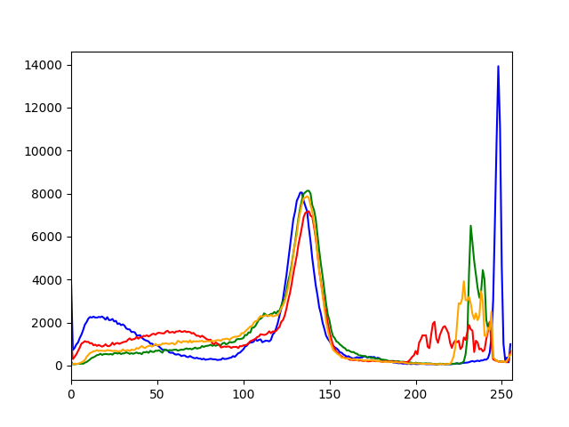
画像は画素の集まり
画素値 | 0 | 125 | 255
プログラム上では2次元配列
整数型：0～255
小数型：0～1


カラー画像
グレースケール画像

標本化
空間的離散化
画素を荒くするイメージ
元画像 |  |  |  |  | 標本化
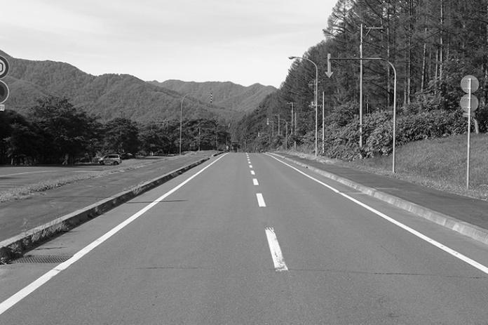
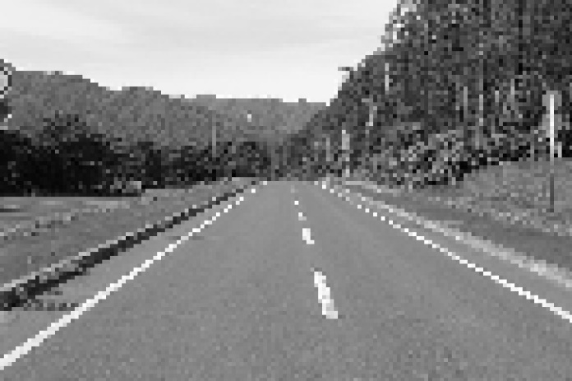

標本化
値の離散化
画素値を荒くするイメージ
元画像 |  |  |  |  | 標本化
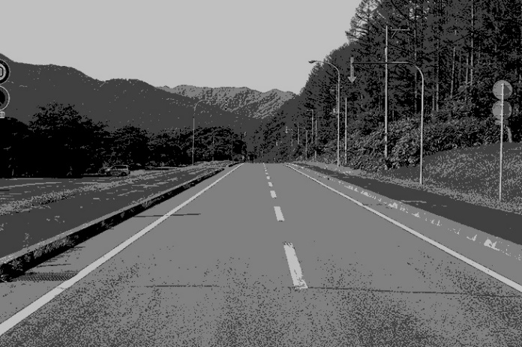

RGB分解
元画像
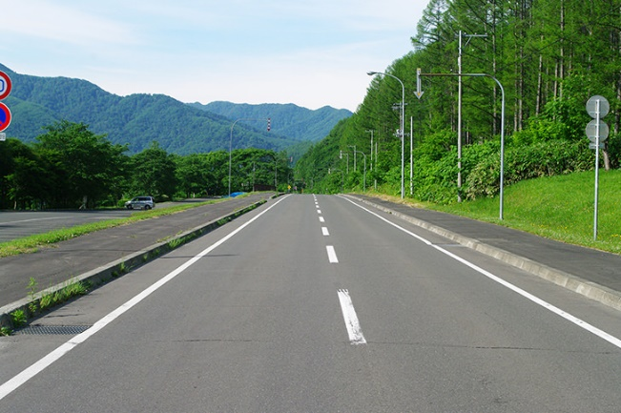

赤成分 |  |  |  | 緑成分 |  | 青成分
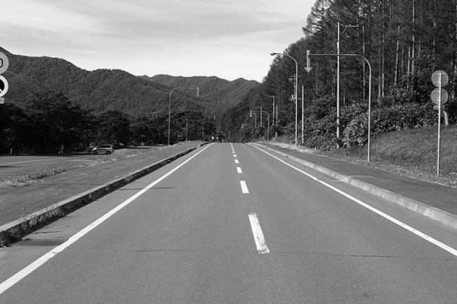
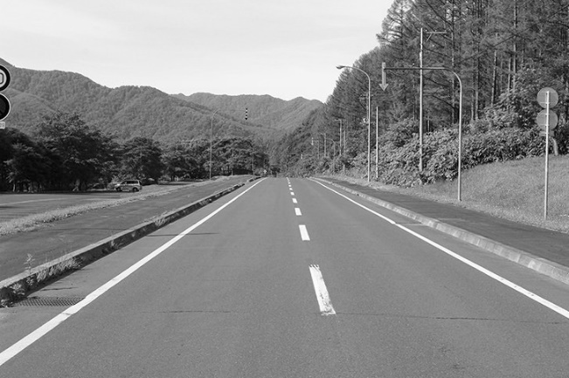
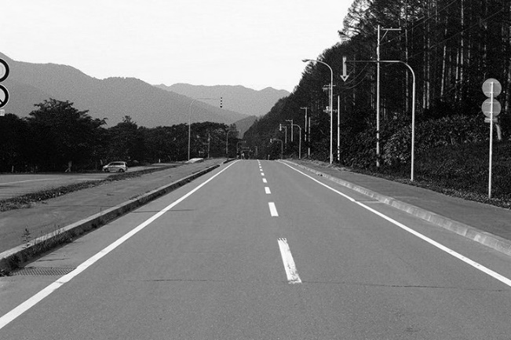

ヒストグラム
R成分
G成分
B成分
輝度

